Employeurs assujettis-taille
Evolution 2023/2024 de la part du solde de la TA faisant l’objet d’un fléchage par taille d’employeur (maille SIREN) |  |  |  |  |  |  |  |  | Répartition par taille d’employeur ayant fléché et des montants fléchés (maille SIREN) en 2024 (montants en millions d'euros) et évolution 2023/2024 (en %)

 | 0-19 salariés |  | 20-249 salariés |  | 250-4999 salariés |  | >5000 salariés |  | Taille d'employeur | 2024 |  | Evolution 2023-2024
 | 2023 | 2024 | 2023 | 2024 | 2023 | 2024 | 2023 | 2024 |  | Nombre de SIREN ayant fléché | Montant fléché | Nombre de SIREN ayant fléché | Montant fléché
Part du solde de la TA faisant l’objet d’un fléchage | 44.7% | 49.7% | 63.2% | 66.3% | 80.4% | 84.7% | 95.2% | 99.2% | 0-19 salariés | 403,672 | 38,7M € | +13.6% | +14.2%
 |  |  |  |  |  |  |  |  | 20-249 salariés | 99,453 | 104,5M € | +6.9% | +12.0%
 |  |  |  |  |  |  |  |  | 250-4999 salariés | 11,740 | 145,0M € | +3.7% | +14.1%
 |  |  |  |  |  |  |  |  | >5000 salariés | 319 | 89,2M € | +3.2% | +12.8%
 |  |  |  |  |  |  |  |  | Total général | 525,295 | 377,7M € | +10.9% | +13.1%

Formations
Répartition des montants fléchés sur une formation selon le niveau de diplôme en 2024

Niveau de diplôme | 2024
Niveau 7 (Master 2, diplôme d'ingénieur) | 46% | 26,8M €
Niveau 6 (Licence, Master 1) | 19% | 11,3M €
Niveau 4 (BAC) | 16% | 9,4M €
Niveau 5 (BTS, DUT) | 14% | 8,4M €
Niveau 3 (CAP, BEP) | 4% | 2,2M €
Niveau 8 (Doctorat) | 1% | 0,6M €

Top 5 des montants fléchés sur une formation selon les grands domaines de Formacode en 2024

2023
2024
Grand domaine de Formacode | 2023 |  | 2024
Vie et gestion des organisations | 16.9% | 9,4M € | 16.1% | 9,5M €
Industrie, matières premières | 14.5% | 8,1M € | 15.0% | 8,8M €
Electronique, informatique, télécommunication | 10.8% | 6,1M € | 11.9% | 7,0M €
Sciences | 9.3% | 5,2M € | 10.3% | 6,1M €
Commerce, marketing, finance | 10.8% | 6,1M € | 9.9% | 5,8M €

Etablts bénéficiaires-catégorie
Répartition, par catégorie légale des établissements, des montants fléchés (en volume, part, montant moyen) et de la part des établissements ayant été fléchés en 2024 et évolution 2023/2024

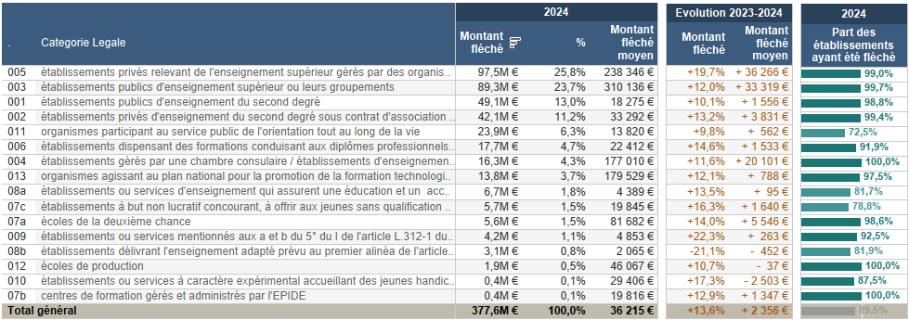
Categorie Legale |  | 2024 |  |  | Evolution 2023-2024 |  | 2024
 |  | Montant fléché | % | Montant fléché moyen | Montant fléché | Montant fléché moyen | Part des établissements ayant été fléchés
5 | établissements privés relevant de l'enseignement supérieur gérés par des organismes à but non lucratif | 97,5M € | 25.8% | 238 346 € | +19.7% | +36266€ | 99.0%
3 | établissements publics d'enseignement supérieur ou leurs groupements | 89,3M € | 23.7% | 310 136 € | +12.0% | +33319€ | 99.7%
1 | établissements publics d'enseignement du second degré | 49,1M € | 13.0% | 18 275 € | +10.1% | +1556€ | 98.8%
2 | établissements privés d'enseignement du second degré sous contrat d'association avec l'Etat | 42,1M € | 11.2% | 33 292 € | +13.2% | +3831€ | 99.4%
11 | organismes participant au service public de l'orientation tout au long de la vie | 23,9M € | 6.3% | 13 820 € | +9.8% | +562€ | 72.5%
6 | établissements dispensant des formations conduisant aux diplômes professionnels délivrés par ministères | 17,7M € | 4.7% | 22 412 € | +14.6% | +1533€ | 91.9%
4 | établissements gérés par une chambre consulaire / établissements d'enseignement supérieur consulaire | 16,3M € | 4.3% | 177 010 € | +11.6% | +20101€ | 100.0%
13 | organismes agissant au plan national pour la promotion de la formation technologique et professionnelle initiale et des métiers | 13,8M € | 3.7% | 179 529 € | +12.1% | +788€ | 97.5%
08a | établissements ou services d'enseignement qui assurent une éducation et un accompagnement social ou médico-social aux mineurs ou jeunes adultes handicapés ou présentant des difficultés d'adaptation | 6,7M € | 1.8% | 4 389 € | +13.5% | +95€ | 81.7%
07c | établissements à but non lucratif concourant, à offrir aux jeunes sans qualification une nouvelle chance | 5,7M € | 1.5% | 19 845 € | +16.3% | +1640€ | 78.8%
07a | écoles de la deuxième chance | 5,6M € | 1.5% | 81 682 € | +14.0% | +5546€ | 98.6%
9 | établissements ou services mentionnés aux a et b du 5° du I de l'article L.312-1 du code de l'action sociale et des familles | 4,2M € | 1.1% | 4 853 € | +22.3% | +263€ | 92.5%
08b | établissements délivrant l'enseignement adapté prévu au premier alinéa de l'article L.332-4 du code de l'éducation | 3,1M € | 0.8% | 2 065 € | -21.1% | -452€ | 81.9%
12 | écoles de production | 1,9M € | 0.5% | 46 067 € | +10.7% | -37€ | 100.0%
10 | établissements ou services à caractère expérimental accueillant des jeunes handicapés ou présentant des difficultés d'adaptation | 0,4M € | 0.1% | 29 406 € | +17.3% | -2503€ | 87.5%
07b | centres de formation gérés et administrés par l'EPIDE | 0,4M € | 0.1% | 19 816 € | +12.9% | +1347€ | 100.0%
Total général |  | 377,6M € | 100.0% | 36 215 € | +13.6% | +2356€ | 89.5%

Etablts bénéficiaire-région
Part des établissements fléchés parmi les établissements habilités en 2024 et évolution 2023/2024

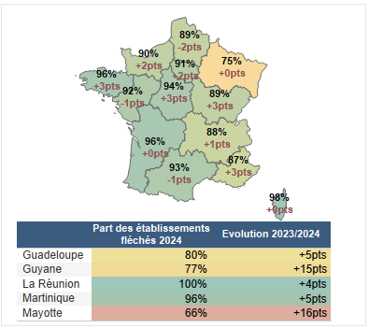
Région | Part des établissements fléchés 2024 | Evolution 2023/2024
Auvergne-Rhône-Alpes | 88% | +1pts
Bourgogne-Franche-Comté | 89% | +3pts
Bretagne | 96% | +3pts
Centre-Val de Loire | 94% | +3pts
Corse | 98% | +0pts
Grand Est | 75% | +0pts
Hauts-de-France | 89% | -2pts
Île-de-France | 91% | +2pts
Normandie | 90% | +2pts
Nouvelle-Aquitaine | 96% | +0pts
Occitanie | 93% | -1pts
Pays de la Loire | 92% | -1pts
Provence-Alpes-Côte d'Azur | 87% | +3pts
Guadeloupe | 80% | +5pts
Guyane | 77% | +15pts
La Réunion | 100% | +4pts
Martinique | 96% | +5pts
Mayotte | 66% | +16pts

Répartition régionale du montant fléché aux établissements, du report, du montant fléché moyen par établissement en 2024 et évolution 2023/2024

 | Montant fléché 2024 |  |  | Report (en millions d'euros) |  | Montants totaux perçus 2024 (en millions d'euros) | Part du report
Région | En millions d'euros | Evolution 2023-2024 | Montant fléché moyen (en euros) | Enveloppe géographique | Enveloppe métiers en tension
Île-de-France | 131.0 | +16.3% | 91,009 | 17.0 | 10.1 | 158.7 | 17%
Auvergne-Rhône-Alpes | 52.8 | +10.2% | 36,252 | 5.9 | 7.3 | 65.7 | 20%
Nouvelle-Aquitaine | 27.1 | +15.2% | 27,544 | 3.8 | 8.0 | 38.8 | 30%
Occitanie | 27.4 | +15.0% | 29,808 | 3.5 | 7.4 | 38.4 | 28%
Hauts-de-France | 30.7 | +13.1% | 32,517 | 3.5 | 6.5 | 41.3 | 24%
Provence-Alpes-Côte d'Azur | 17.7 | +15.2% | 22,160 | 4.4 | 5.4 | 27.6 | 36%
Pays de la Loire | 22.8 | +16.3% | 38,341 | 2.5 | 5.9 | 29.6 | 29%
Grand Est | 13.8 | +4.9% | 20,227 | 1.5 | 6.5 | 21.8 | 37%
Bretagne | 16.5 | +7.7% | 30,009 | 1.9 | 5.0 | 23.4 | 30%
Normandie | 14.6 | +10.7% | 25,420 | 2.1 | 4.8 | 21.6 | 32%
Bourgogne-Franche-Comté | 10.8 | +7.7% | 17,050 | 1.7 | 4.4 | 16.6 | 37%
Centre-Val de Loire | 8.5 | +12.4% | 19,693 | 1.6 | 2.9 | 13.0 | 34%
La Réunion | 1.2 | +21.0% | 10,246 | 0.6 | 1.1 | 3.5 | 49%
Martinique | 0.6 | +34.7% | 7,692 | 0.4 | 0.6 | 1.5 | 65%
Guadeloupe | 0.5 | +3.5% | 6,659 | 0.4 | 0.5 | 1.4 | 64%
Guyane | 0.3 | +16.9% | 5,760 | 0.2 | 0.4 | 0.9 | 71%
Corse | 0.9 | +13.9% | 16,000 | 0.3 | 0.3 | 1.6 | 38%
Mayotte | 0.2 | +91.1% | 6,163 | 0.1 | 0.4 | 0.6 | 75%
Total général | 377.6 | +13.6% | 36,215 | 51.8 | 77.7 | 506.1 | 26%

Fléchages
Répartition par région des établissements bénéficiaires des sommes affectées par les employeurs d’une région donnée en 2024

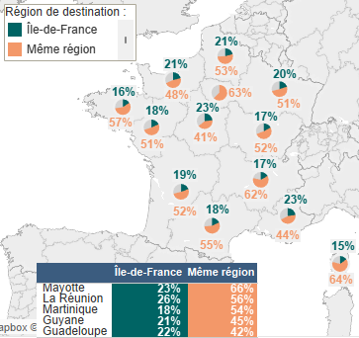
Région | Région de l'établissement bénéficiaire
 | Île-de-France | Même région | Autre
Île-de-France |  | 63% | 37%
Corse | 15% | 64% | 21%
Auvergne-Rhône-Alpes | 17% | 62% | 22%
Hauts-de-France | 21% | 53% | 26%
Occitanie | 18% | 55% | 27%
Bretagne | 16% | 57% | 28%
Grand Est | 20% | 51% | 29%
Nouvelle-Aquitaine | 19% | 52% | 29%
Pays de la Loire | 18% | 51% | 30%
Bourgogne-Franche-Comté | 17% | 52% | 31%
Normandie | 21% | 48% | 32%
Provence-Alpes-Côte d'Azur | 23% | 44% | 33%
Centre-Val de Loire | 23% | 41% | 36%
Mayotte | 23% | 66% | 10%
La Réunion | 26% | 56% | 19%
Martinique | 18% | 54% | 28%
Guyane | 21% | 45% | 34%
Guadeloupe | 22% | 42% | 36%

Part des montant fléchés vers les établissements du second degré et du supérieur par taille d’entreprise (maille SIREN) en 2024

Nombre de salariés | Type d'établissement
 | Second degré (catégories 1 et 2) | Supérieur (catégories 3,4,5)
0-19 salariés | 37% | 43%
20-249 salariés | 32% | 46%
250-4999 salariés | 20% | 59%
>5000 salariés | 17% | 59%

